상품제안서
[프랑캣] 피크닉 골프 보온보냉백(쿨러백) 노랑 | 상품코드: F26234

 |  |  |  |  |  |  | 02-412-0044 | www.easy1.co.kr
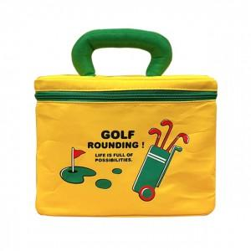

【상세/제작정보】 | 라벨지 별도문의

【인쇄/포장옵션】 | / 포장불가능

【공급단가】 | 수량 | 50~ | 100~ | 500~ | 1,000~ | 2,000~
*VAT별도 | 단가 | 7,430원 | 7,310원 | 7,140원 | 6,960원 | 6,840원

【상품 URL】 | http://www.easy1.co.kr/src/goods_detail.php?gdno=26234

